Srpanj 2024.
REPUBLIKA HRVATSKA Središnji državni ured za središnju javnu nabavu

Okvirni sporazum 11/2021-1
Katalog ponuđenih proizvoda Grupa 1 - Papir za ispis i kopiranje A4, isporuka na palete - AŽURIRANO Srpanj 2024.

Red. br. | Naziv ponuđenog artikla i tehničke karakteristike | Naziv proizvođača ponuđenog proizvoda | Jedinica mjere | Jedinična cijena stavke | Slika/fotografija u boji

1.1. | IQ Economy 80g A4 B klase GRAMATURA 80 g/m², DEBLJINA 103 μm, NEPROZIRNOST min. 92%, CIE BJELINA 161 | Mondi SCP | omot | 3.23 | 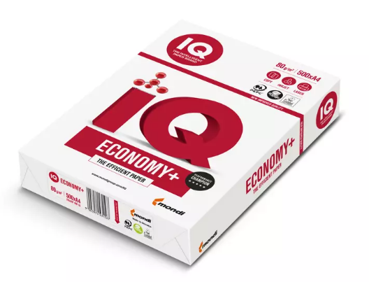
1.2. | NEXO Premium 80g A4 B klase GRAMATURA 80 g/m², DEBLJINA 108 μm, NEPROZIRNOST 94%, CIE BJELINA 161 | MM Kwidzyn |  |  | 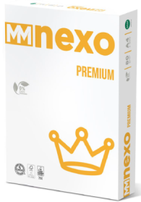
1.3. | Fabriano Copy 280g A4, B klase GRAMATURA 80 g/m², DEBLJINA 102 μm, NEPROZIRNOST 91%, BJELINA 163 | Fedrigoni |  |  | 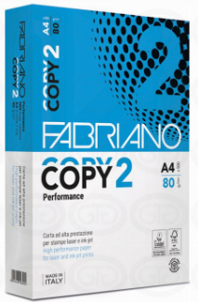
2.1. | IQ Premium 80g A4 Premium klase GRAMATURA 80 g/m², DEBLJINA 107 μm, NEPROZIRNOST 94%, BJELINA 170, VLAŽNOST 5% | Mondi Neusiedler GmbH | omot | 3.99 | 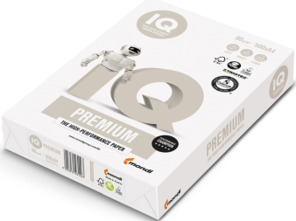
2.2. | HP Premium 80g A4 Premium klase GRAMATURA 80 g/m², DEBLJINA 113 μm, NEPROZIRNOST 92%, BJELINA 170, VLAŽNOST 4.4% | Sylvamo France SA Saillat mill |  |  | 
2.3. | Target Executive 80g A4 Premium klase GRAMATURA 80 g/m², DEBLJINA 108 μm, NEPROZIRNOST 95%, BJELINA 171, VLAŽNOST 4% | The Navigator Company |  |  | 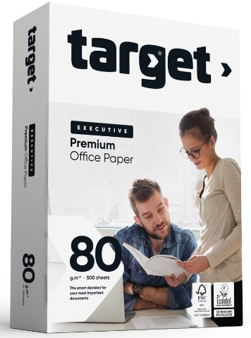
2.4. | NEXO Excellent 80g A4 Premium klase GRAMATURA 80 g/m², DEBLJINA 112 μm, NEPROZIRNOST 95%, BJELINA 170, VLAŽNOST 3.5 - 5% | MM Kwidzyn |  |  | 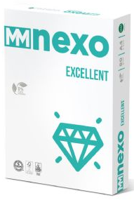
2.5. | Fabriano Copy 1 80g A4 Premium klase GRAMATURA 80 g/m², DEBLJINA 103 μm, NEPROZIRNOST 91%, BJELINA 172, VLAŽNOST 4.5% | Fedrigoni |  |  | 